车辆申报登记表
运作部车辆及系统维护登记表 日期：2025年9月13日
序号 |  | 进出口双方 | 车牌 | 联系电话 | 业务模式 | 操作方式 | 身份证号 | 启运地 | 进境 |  | 出境 |  | 查验时间 | 办理业务 |  |  |  |  |  |  | 选择报价 | 增值服务 | 应收 | 应付 | 客服
 | 系统接单客户名称 |  |  |  |  |  |  |  | 前半段出单情况 | 兜圈时间 | 后半段出单情况 | 放行时间 |  | 报检 | 报关 | 仓储 | 仓租登记 | 运输 | 其它 | 报关仓储
1 | 富鸿 | 富鸿出口清关 | 粤ZBP68港 |  | 出口清关 | 报关
2 | 隆盛达 | 申实-裕同 | 鲁Q028MH |  |  | 报关
3 | 特发出口清关 |  | 粤BJQ717 |  |  | 报关
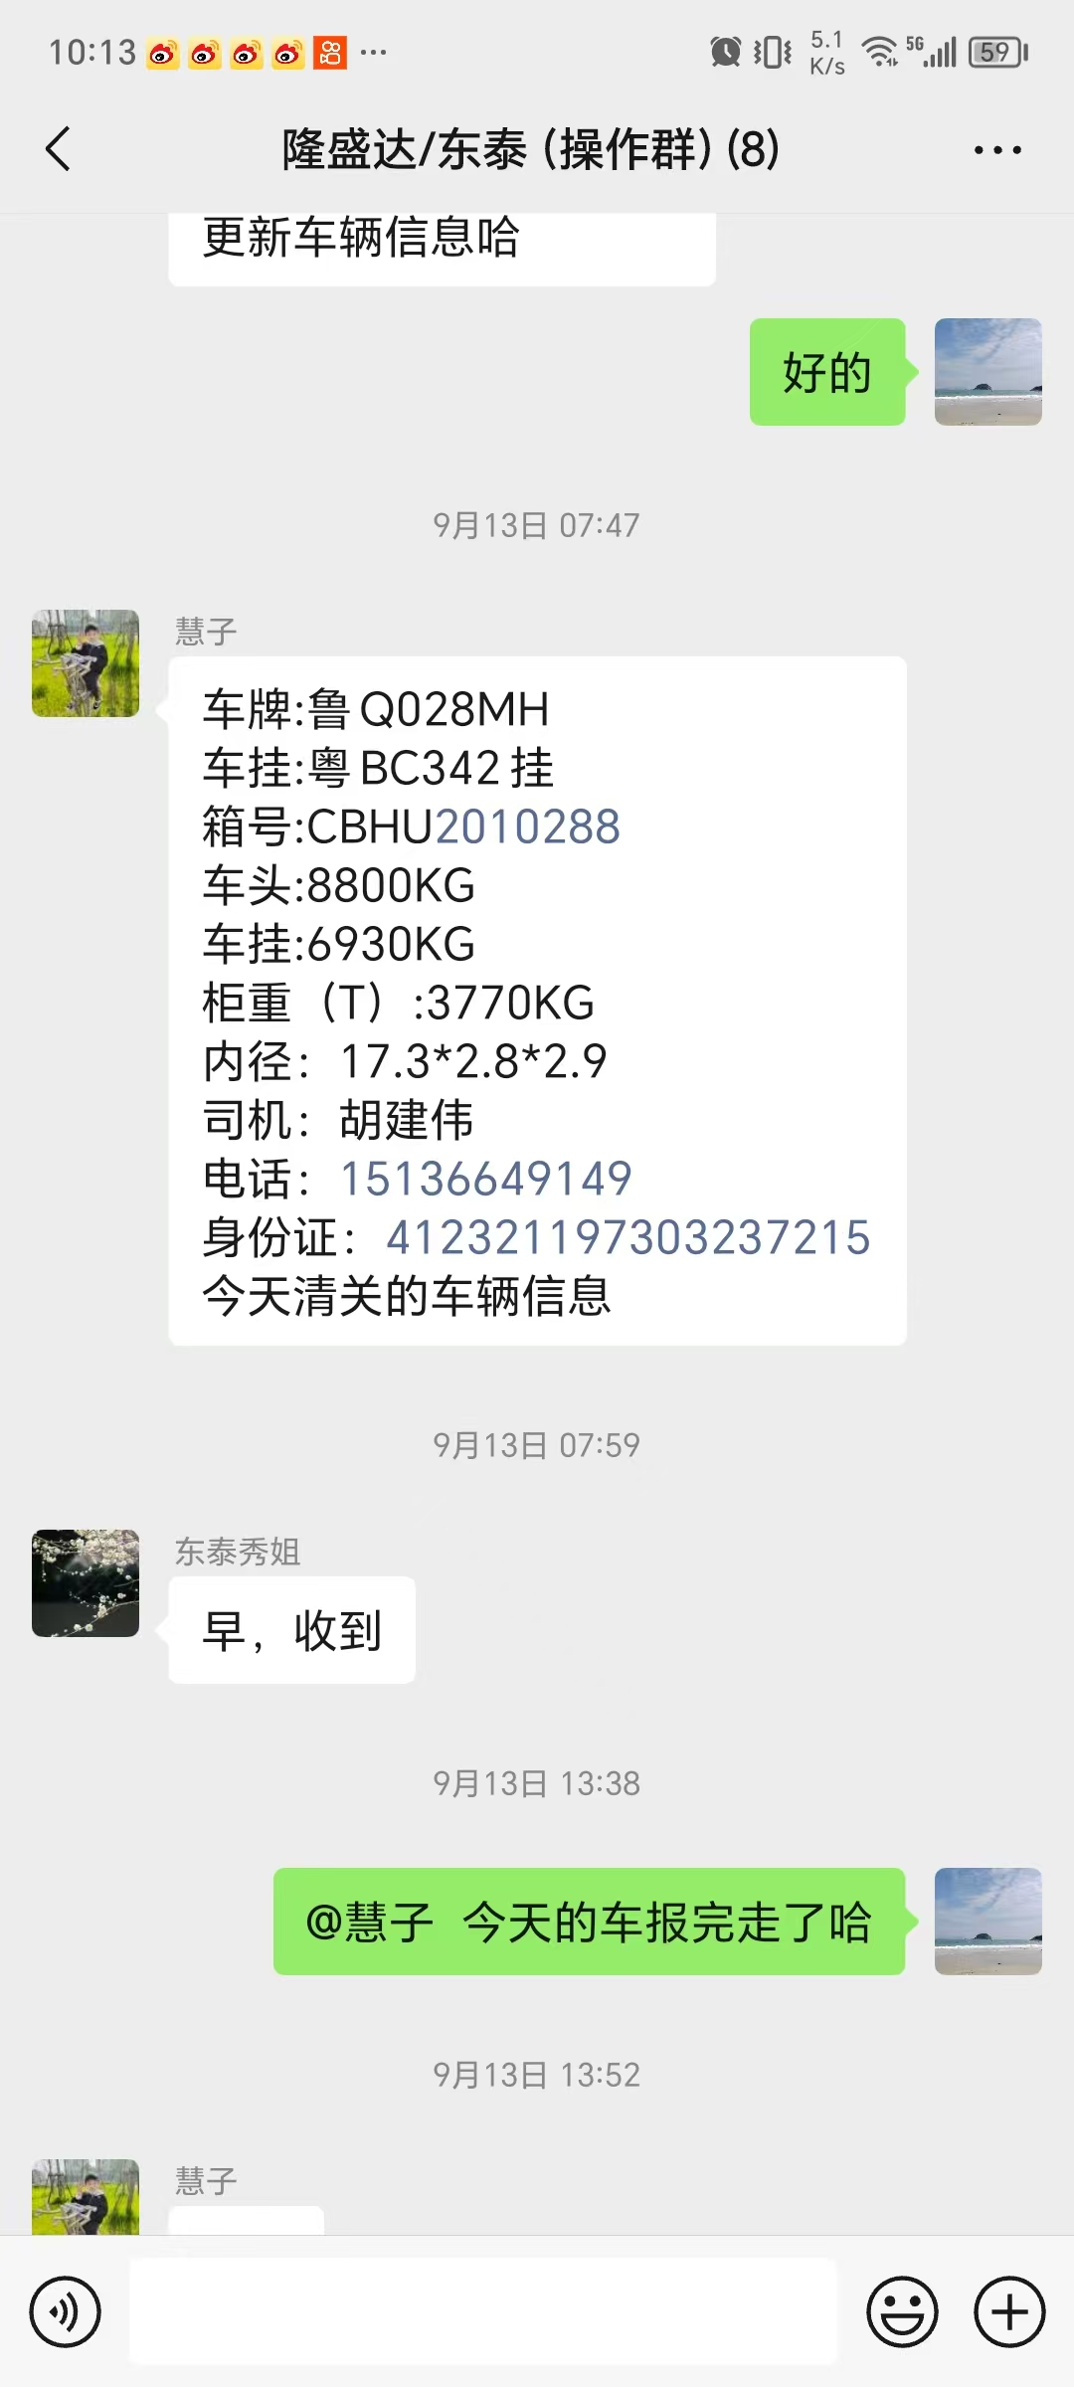
4 | 特发出口清关 |  | 桂RC2871 |  |  | 报关
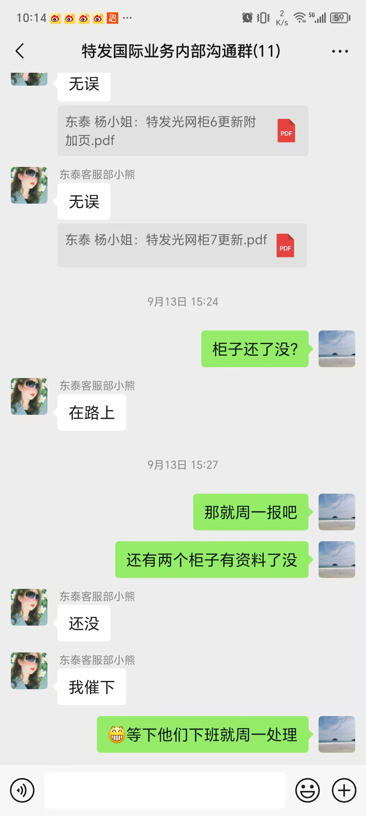
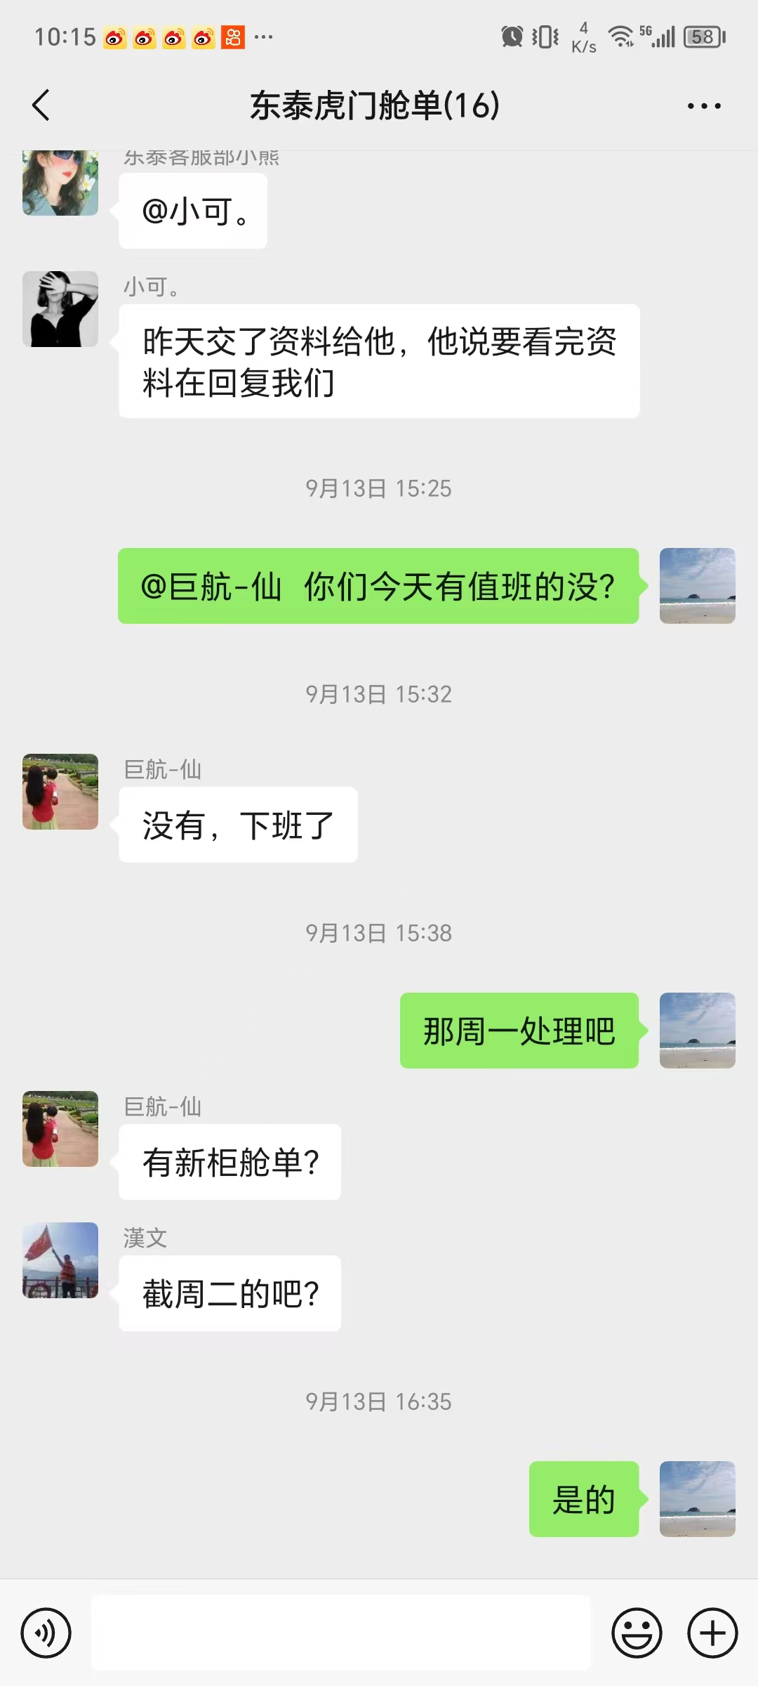
5
6
7
8
9
10
11
12
13
14
15 |  |  |  |  |  | 报关
16 |  |  |  |  |  | 报关
17 |  |  |  |  |  | 报关
18 |  |  |  |  |  | 报关
19
20
21
22

